接地高压噪音测试
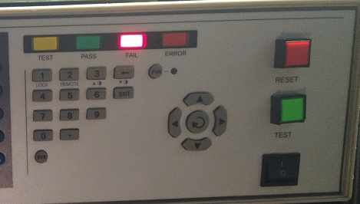 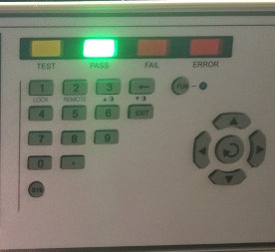
1.电机放入治具
2.接电源线线
将电源线各引线接入到琴键夹中
棕（黑）
蓝（白）
不接
黄绿（绿）
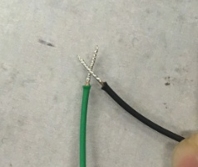
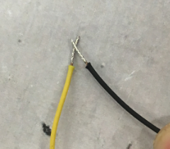
3.低压测试电机吸合
开关打到低压，打正/反转开关接通电，将电机电话线如图示触碰，测试吸合，上行控制正转，下行控制反转，正反转各测试3次，正常吸合OK,否则NG
电话线黑线碰黄线，碰一下电机顺时针转，碰一下电机停
电话线黑线碰绿线，碰一下电机逆时针转，碰一下电机停
★控制板不同，公共线及控制电机上/下行的线会不一样，具体参照相关SOP或规格书
DOOYA 作业指导书JS-9-1.549 C/01
适用类型：EH型电机（带电话线功能） | 制程站别：接地、高压、噪音测试 | 人数：1 | 标准工时： | 日期：2019/2/28
作业步骤：

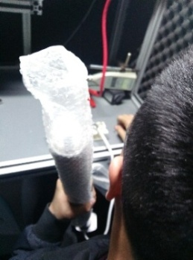
开关打到高压，将电机电话线如步骤3触碰，电机减速端靠近耳朵处听有无杂音，正反转都要检查
4.检查杂音
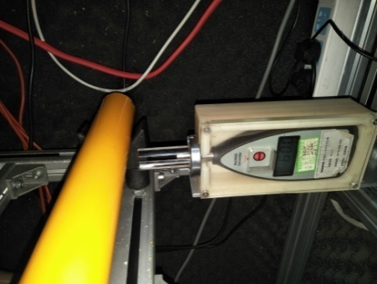
5.测试噪音
★电机不能反转
5cm
分贝仪距离电机减速端5CM处测噪音值，正反转各测1次，等分贝仪数字趋于稳定时读取噪音值
★测试时，噪音房窗户必须关闭
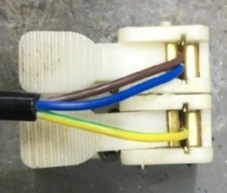
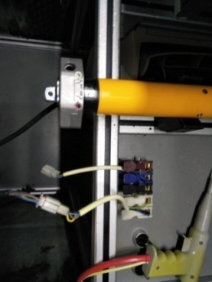
6.接入电源线引线
将蓝、棕接到左边琴键夹，将黄绿线接到右边琴键夹
放大
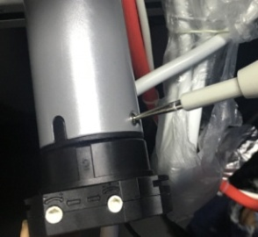
高压接地测试枪头部金属部分触碰触接地螺丝，然后按下测试枪按钮，测试枪指示灯亮，开始测试
7.高压、接地测试

测试中，“TEST”黄色指示灯亮
测试结束，测试合格时，“PASS”绿色指示灯亮
测试结束，测试不合格时，“FAIL”红色指示灯亮，并伴有警报声音
★测试不合格时设备红色指示灯亮，并伴有警报声音，按下“RESET”键重置设备
RESET键

